2LL Delta(2E3W Delta)
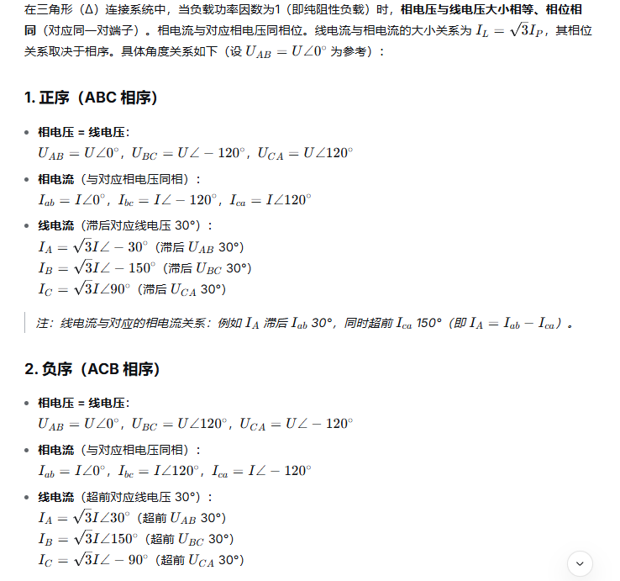
检测类型 | Type of Fault | 检测条件执行顺序 | 检查条件内在联系 | Parameters and Rules - Method #1 | Method #2 | Method #3 | Result | Notes | 单回路电表提示语 | 多回路电表提示语
电压 3Phase | 接线缺失 (Wiring Missing) | 条件 1 | 若满足条件,直接跳过后续条件 2-8;否则执行条件 2。 | Vab < 0.1 × VRATE & Vbc < 0.1 × VRATE & Vca < 0.1 × VRATE | N/A | N/A | Va & Vb & Vc 接线缺失 Va & Vb & Vc Wiring Missing |  | ABC三相：Missing | ABC三相：Missing
 |  | 条件 2 | 若满足条件,直接跳过后续条件 3-8;否则执行条件 3。 | Vab < 0.1 × VRATE | N/A | N/A | Va & Vb 接线缺失 Va & Vb Wiring Missing |  | AB两相：Missing | AB两相：Missing
 |  | 条件 3 | 若满足条件,直接跳过后续条件 4-8;否则执行条件 4。 | Vbc < 0.1 × VRATE | N/A | N/A | Vb & Vc 接线缺失 Vb & Vc Wiring Missing |  | AC两相：Missing | AC两相：Missing
 |  | 条件 4 | 若满足条件,直接跳过后续条件 5-8;否则执行条件 5。 | Vca < 0.1 × VRATE | N/A | N/A | Va & Vc 接线缺失 Va & Vc Wiring Missing |  | BC两相：Missing | BC两相：Missing
 |  | 条件 5 | 若满足条件,直接跳过后续条件 6-8;否则执行条件 6。 | Vbc > 0.8*VRATE&Vbc < 1.2*VRATE &（Vab < 0.8*VRATE||Vca <0.8*VRATE） | N/A | N/A | Va 接线缺失 Va Wiring Missing |  | A相：Missing | A相：Missing
 |  | 条件 6 | 若满足条件,直接跳过后续条件 7-8;否则执行条件 7。 | Vca > 0.8*VRATE&Vca < 1.2*VRATE &（Vab < 0.8*VRATE||Vbc <0.8*VRATE） | N/A | N/A | Vb 接线缺失 Vb Wiring Missing |  | B相：Missing | B相：Missing
 |  | 条件 7 | 若满足条件,直接跳过后续条件 8;否则执行条件 8。 | Vab > 0.8*VRATE&Vab < 1.2*VRATE &（Vbc < 0.8*VRATE||Vca <0.8*VRATE） | N/A | N/A | Vc 接线缺失 Vc Wiring Missing |  | C相：Missing | C相：Missing
 | 接线错误 / 相序 (接线错误需在没有接线缺失情况下检测) | 条件 8 | 在确认无缺失后执行,独立判断。 | ABC 接线: ∠Vbc ∈ [120 ± 20°] & ∠Vca ∈ [240 ± 20°] ACB 接线: ∠Vbc ∈ [240 ± 20°] & ∠Vca ∈ [120 ± 20°] | N/A | N/A | ABC / ACB 相序配置错误 Phase Order Error (ABC/ACB) |  | Error /ABC/ACB | Error /ABC/ACB
电流 3CT | 接线缺失 (Wiring Missing) | 条件 14 | 若满足条件,直接跳过条件 17;否则执行条件 17。 | Ian_rms <0.1 | N/A | N/A | Ia 接线缺失 | 三相表适用 | A相：Missing
 |  | 条件 15 | 若满足条件,直接跳过条件 18;否则执行条件 18。 | Ibn_rms < 0.1 | N/A | N/A | Ib 接线缺失 |  | B相：Missing
 |  | 条件 16 | 若满足条件,直接跳过条件 19;否则执行条件 19。 | Icn_rms <0.1 | N/A | N/A | Ic 接线缺失 |  | C相：Missing
 | 接线错误 / 反向 (电流接线错位需在没有接线缺失情况下检测) | 条件 17 | 条件 17-22 独立判断,条件 14/17 互斥。 | ABC相序：∠IA ∈ [150 ± 20°] ACB相序：∠IA ∈ [210 ± 20°] | N/A | N/A | 电流端IA 正负反向 |  | A相：Polarity Reversed
 |  | 条件 18 | (同上) | ABC相序：∠IB ∈ [30 ± 20°] ACB相序：∠IB ∈ [330 ± 20°] | N/A | N/A | 电流端IB 正负反向 |  | B相：Polarity Reversed
 |  | 条件 19 | (同上) | ABC相序：∠IC ∈ [270 ± 20°] ACB相序：∠IC ∈ [90 ± 20°] | N/A | N/A | 电流端IC 正负反向 |  | C相：Polarity Reversed
 | 接线错误 / 互错 | 条件 20 | (同上) | ABC相序：∠IA ∈ [210 ± 20°]&∠IB ∈ [330 ± 20°] ACB相序：∠IA ∈ [150 ± 20°]&∠IB ∈ [30 ± 20°] | N/A | N/A | 电流端IA 与 IB 反接 |  | AB相：Va-Vb Reversed
 |  | 条件 21 | (同上) | ABC相序：∠IA ∈ [90 ± 20°]&∠IC ∈ [330 ± 20°] ACB相序：∠IA ∈ [270 ± 20°]&∠IC ∈ [30 ± 20°] | N/A | N/A | 电流端IA 与 IC 反接 |  | AC相：Va-Vc Reversed
 |  | 条件 22 | (同上) | ABC相序：∠IB ∈ [90 ± 20°]&∠IC ∈ [210 ± 20°] ACB相序：∠IB ∈ [270 ± 20°]&∠IC ∈ [150 ± 20°] | N/A | N/A | 电流端IB 与 IC 反接 |  | BC相：Vb-Vc Reversed
电流按user配置的通道进行检测（电流接线检查与电压接线检查独立，不受电压接线检查的影响，4100 2e3wdelta为user默认配置，不允许更改) | 接线缺失 | 条件9 | 若满足条件，直接跳过后续条件11/13；否则执行条件11/13。 | Ian_rms <0.1 |  |  | Ia 接线缺失 | 2100/4100多回路表适用 |  | A相：Missing
 |  | 条件10 | 若满足条件，直接跳过后续条件12/14；否则执行条件12/14。 | Icn_rms <0.1 |  |  | Ic 接线缺失 |  |  | C相：Missing
 | 接线错误（接线错误需在没有接线缺失情况下检测） | 条件11 | 若满足条件，直接跳过后续条件13；否则执行条件13。 | ABC相序：∠IA ∈ [150 ± 20°] ACB相序：∠IA ∈ [210 ± 20°] |  |  | 电流端IA 正负反向 |  |  | A相：Polarity Reversed
 |  | 条件12 | 若满足条件，直接跳过后续条件14；否则执行条件14。 | ABC相序：∠IC ∈ [270 ± 20°] ACB相序：∠IC ∈ [90 ± 20°] |  |  | 电流端IC 正负反向 |  |  | C相：Polarity Reversed
 |  | 条件13 |  | ABC相序：∠IA ！∈ [330 ± 20°] ACB相序：∠IA ！∈ [30 ± 20°] |  |  | 电流端IA相位错位 |  |  | A相：Phase Shift
 |  | 条件14 |  | ABC 相序：∠IC！ ∈ [90 ± 20°] ACB相序：∠IC ！∈ [270 ± 20°] |  |  | 电流端IC相位错位 |  |  | C相：Phase Shift

